Лист 1
Прайс-лист
МИР ПРЯЖИ

В валюте: руб. (курс 1).
Цены указаны на 07.08.2020

№ | Номенклатура/ Характеристика номенклатуры | Описание | Изображение | Артикул | Цена | Ед. | Остаток | Ссылка на сайт
 | Набор тегов с тканевым эффектом "Рукоделие" FT-01A | Набор тегов с тканевым эффектом "Рукоделие" FT-01A | 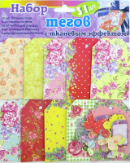 | FT-01A | 194.82 |  |  | Изображение
 | Набор тегов с тканевым эффектом "Рукоделие" FT-01A |  |  |  | 194.82 | шт | 155 | Изображение
 | Набор тегов с тканевым эффектом "Рукоделие" FT-01B | Набор тегов с тканевым эффектом "Рукоделие" FT-01B | 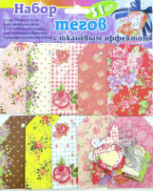 | FT-01B | 194.82 |  |  | Изображение
 | Набор тегов с тканевым эффектом "Рукоделие" FT-01B |  |  |  | 194.82 | шт | 120 | Изображение
 | Набор ТЭГ "Рукоделие" AG Fancy Tags 4 дизайн, каждый 6шт.,24шт./упак | Набор ТЭГ "Рукоделие" AG Fancy Tags 4 дизайн, каждый 6шт.,24шт./упак | 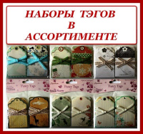 | AG | 62.98 |  |  | Изображение
 | Набор ТЭГ "Рукоделие" AG Fancy Tags 4 дизайн, каждый 6шт.,24шт./упак (TAG08P Африка) |  | 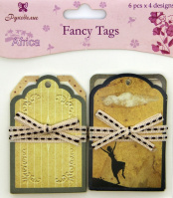 |  | 62.98 | шт | 195 | Изображение
 | Набор ТЭГ "Рукоделие" AG Fancy Tags 4 дизайн, каждый 6шт.,24шт./упак (TAG11P Music и Memoru) |  | 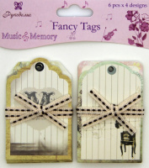 |  | 62.98 | шт | 124 | Изображение
 | Набор тэгов "Рукоделие" TAG-12 Зимний переполох, 12 шт. | Набор тэгов "Рукоделие" Зимняя прогулка (набор 12 штук) |  | TAG-12 | 60.50 |  |  | Изображение
 | Набор тэгов "Рукоделие" TAG-12 Зимний переполох, 12 шт. |  |  |  | 60.50 | шт | 1805 | Изображение
 | Набор тэгов "Рукоделие" Галантный век | Набор тэгов "Рукоделие" Галантый век (набор 12 штук) |  | TAG-02 | 64.93 |  |  | Изображение
 | Набор тэгов "Рукоделие" Галантный век |  |  |  | 64.93 | набор | 184 | Изображение
 | Набор тэгов "Рукоделие" Зимняя прогулка | Набор тэгов "Рукоделие" Зимняя прогулка (набор 12 штук) |  | TAG-01 | 64.93 |  |  | Изображение
 | Набор тэгов "Рукоделие" Зимняя прогулка |  |  |  | 64.93 | шт | 131 | Изображение
 | Набор тэгов "Рукоделие" Мелодия весны | Набор тэгов "Рукоделие" Мелодия весны (набор 12 штук) |  | TAG-05 | 64.90 |  |  | Изображение
 | Набор тэгов "Рукоделие" Мелодия весны |  |  |  | 64.90 | набор | 245 | Изображение
 | Набор тэгов "Рукоделие" Наше время | Набор тэгов "Рукоделие" Наше время (набор 12 штук) |  | TAG-04 | 64.90 |  |  | Изображение
 | Набор тэгов "Рукоделие" Наше время |  |  |  | 64.90 | набор | 307 | Изображение
 | Набор тэгов "Рукоделие" Цветочное кружево | Набор тэгов "Рукоделие" Цветочное кружево (набор 12 штук) |  | TAG-06 | 64.90 |  |  | Изображение
 | Набор тэгов "Рукоделие" Цветочное кружево |  |  |  | 64.90 | набор | 181 | Изображение
 | Набор тэгов Рукоделие™ "Деревенские мотивы" | Набор тэгов Рукоделие™ "Деревенские мотивы" (набор 12 штук) |  | TAG-08 | 60.50 |  |  | Изображение
 | Набор тэгов Рукоделие™ "Деревенские мотивы" |  |  |  | 60.50 | шт | 1343 | Изображение
 | Набор тэгов Рукоделие™ "Нежность" | Набор тэгов Рукоделие™ "Нежность" (набор 12 штук) |  | TAG-09 | 60.50 |  |  | Изображение
 | Набор тэгов Рукоделие™ "Нежность" |  |  |  | 60.50 | шт | 713 | Изображение
 | Набор тэгов Рукоделие™ "Ностальгия" | Набор тэгов Рукоделие™ "Ностальгия" (набор 12 штук) |  | TAG-07 | 60.50 |  |  | Изображение
 | Набор тэгов Рукоделие™ "Ностальгия" |  |  |  | 60.50 | шт | 830 | Изображение
 | Набор тэгов Рукоделие™ "Нулевой меридиан" | Набор тэгов Рукоделие™ "Нулевой меридиан" (набор 12 штук) |  | TAG-10 | 60.50 |  |  | Изображение
 | Набор тэгов Рукоделие™ "Нулевой меридиан" |  |  |  | 60.50 | шт | 1089 | Изображение
 | Набор тэгов Рукоделие™ "Снежные узоры" | Набор тэгов Рукоделие™ "Снежные узоры" (набор 12 штук) |  | TAG-11 | 60.50 |  |  | Изображение
 | Набор тэгов Рукоделие™ "Снежные узоры" |  |  |  | 60.50 | шт | 1121 | Изображение
 | Тэги "Рукоделие" Оглянуться назад... | Тэги "Рукоделие" Оглянуться назад... | 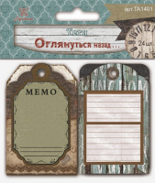 | TA1401 | 75.44 |  |  | Изображение
 | Тэги "Рукоделие" Оглянуться назад... |  |  |  | 75.44 | шт | 182 | Изображение
 | Тэги "Рукоделие" Сахарная косточка | Тэги "Рукоделие" Сахарная косточка | 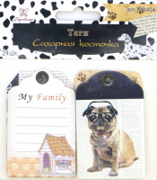 | TA1404 | 75.44 |  |  | Изображение
 | Тэги "Рукоделие" Сахарная косточка |  |  |  | 75.44 | шт | 225 | Изображение
 | Тэги бумажные "Рукоделие" 7972 Романтика | Тэги бумажные "Рукоделие" 7972 Романтика | 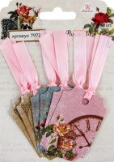 | 7972 | 87.89 |  |  | Изображение
 | Тэги бумажные "Рукоделие" 7972 Романтика |  |  |  | 87.89 | шт | 148 | Изображение
 | Тэги бумажные "Рукоделие" 8041 Весеннее настроение | Тэги бумажные "Рукоделие" 8041 Весеннее настроение | 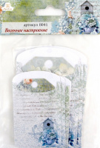 | 8041 | 79.10 |  |  | Изображение
 | Тэги бумажные "Рукоделие" 8041 Весеннее настроение |  |  |  | 79.10 | шт | 57 | Изображение
 | Тэги бумажные "Рукоделие" TAG 13 Розы, 4 вида по 6 шт., размер каждого 4,5*7 см | Тэги бумажные "Рукоделие" TAG 13 озы, 4 вида по 6 шт., размер каждого 4,5*7 см | 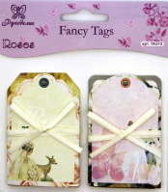 | TAG 13P | 65.92 |  |  | Изображение
 | Тэги бумажные "Рукоделие" TAG 13 Розы, 4 вида по 6 шт., размер каждого 4,5*7 см |  |  |  | 65.92 | шт | 8 | Изображение
 | Тэги с люверсами "Рукоделие" 9329 "LUCKY&LOVE" | Тэги с люверсами "Рукоделие" 9329 "LUCKY&LOVE" | 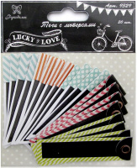 | 9329 | 112.60 |  |  | Изображение
 | Тэги с люверсами "Рукоделие" 9329 "LUCKY&LOVE" |  |  |  | 112.60 | шт | 386 | Изображение

